IFEアップデートアーカイブ仕様
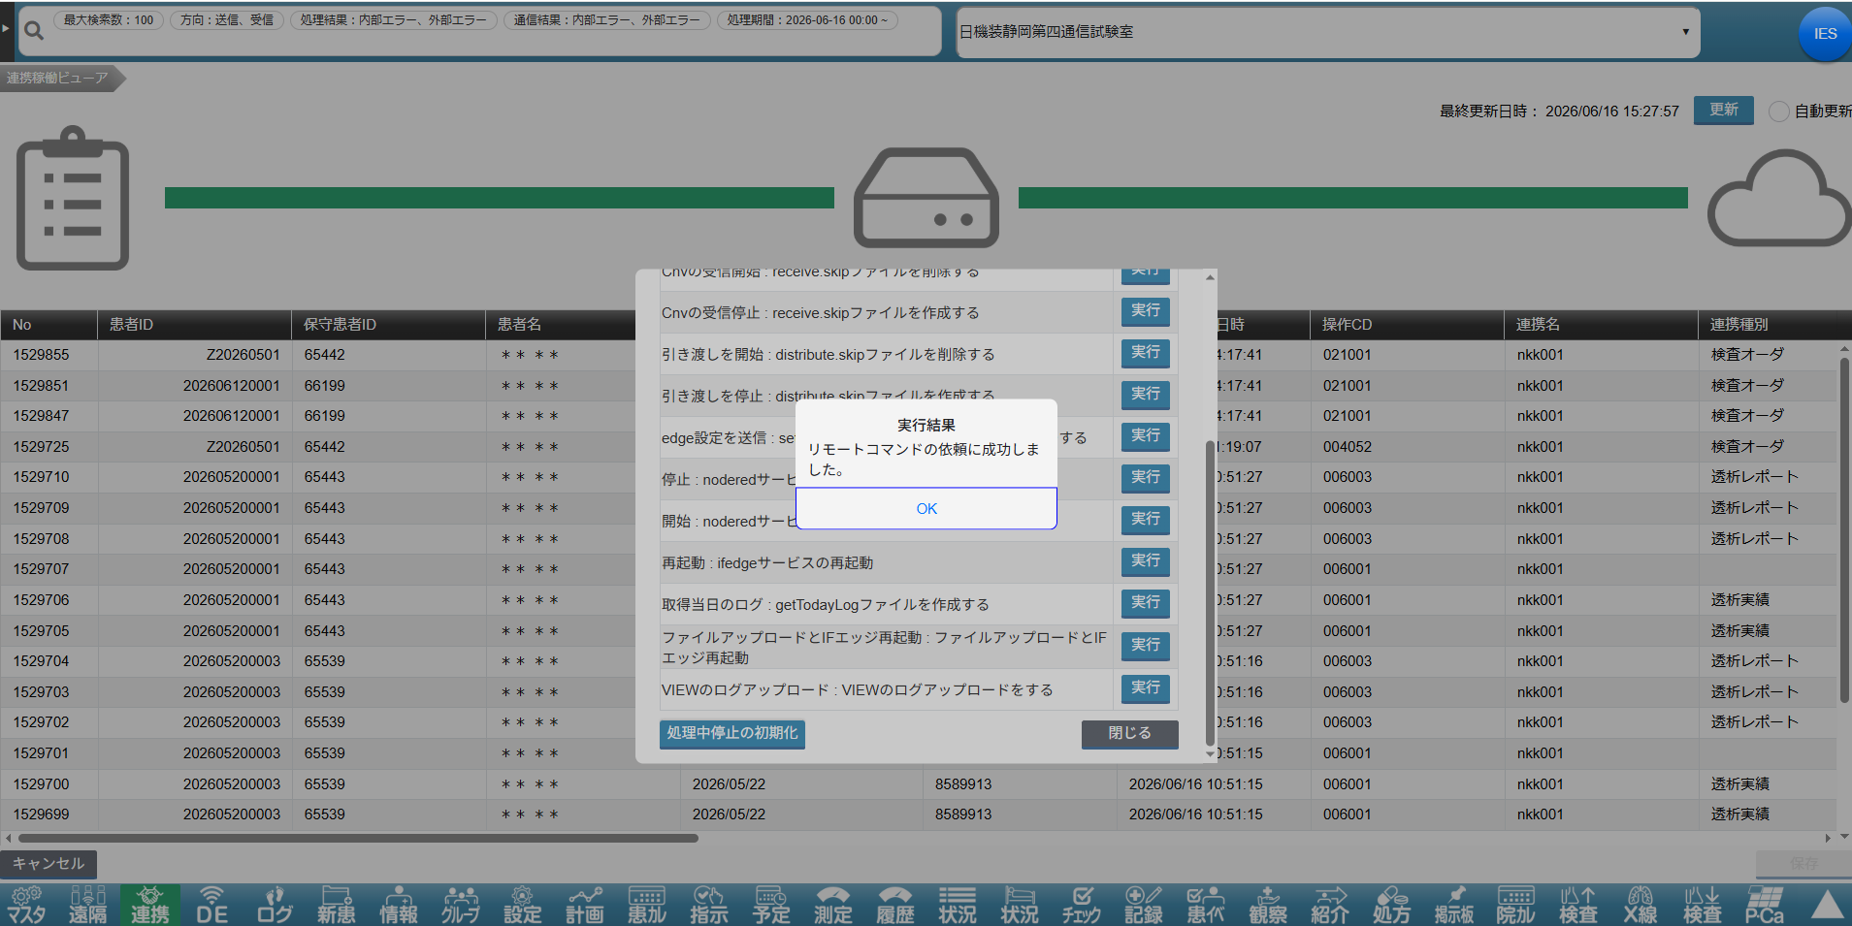
IFEアップデートアーカイブ仕様

 | ① | FTPツールを使用してEFSファイルサーバーに接続し、下図の設定に対応するファイルパスを確認してください。該当パス配下に versionup フォルダを作成してください（既に存在する場合は作成不要です）。

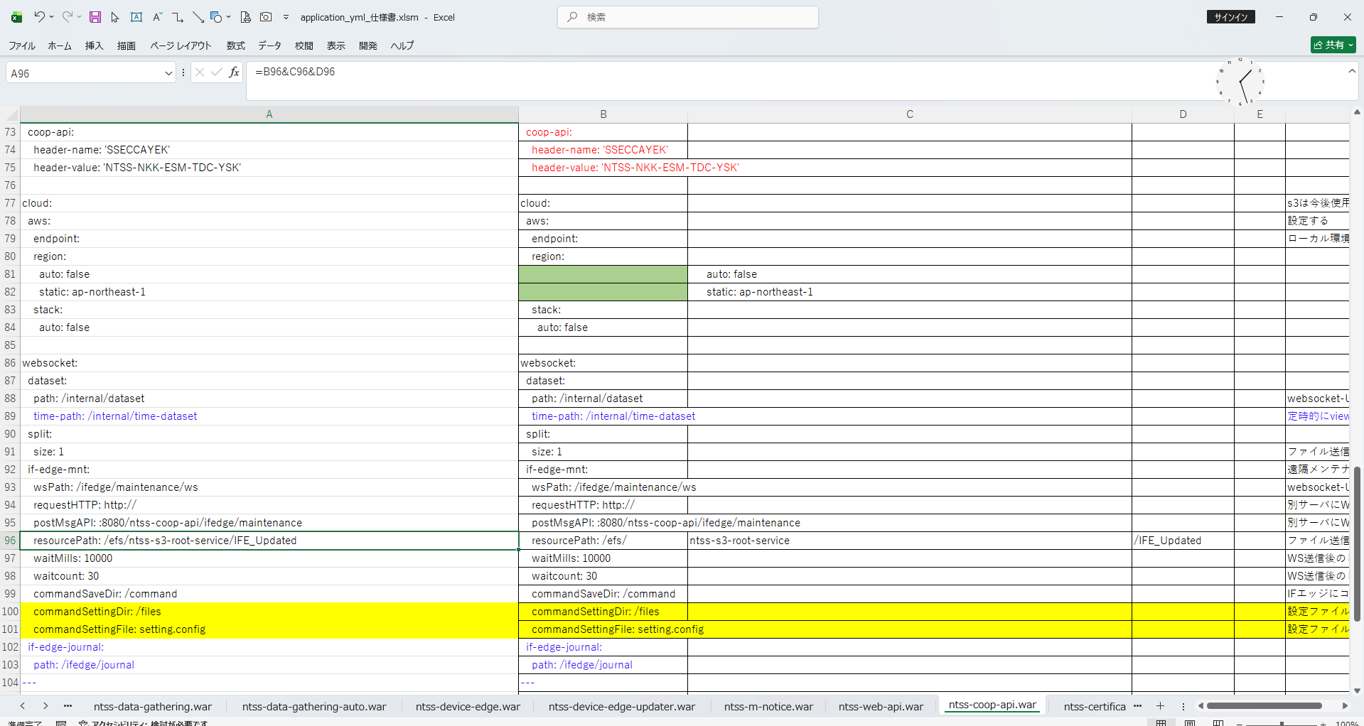
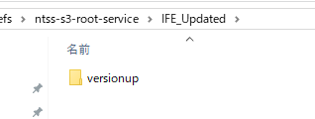

 | ② | SVNにアクセスし、バージョンアップ対象のファイル内容を確認してください（※変更されたファイルのみを対象とすること）。

Node-REDのコード格納フォルダ

ifedge_setting.json は特に注意してください。ファイル内に facility_cd の情報が含まれているため、指定した facility_cd に対してバージョンアップを実施する必要があるかどうかを事前に確認してください。

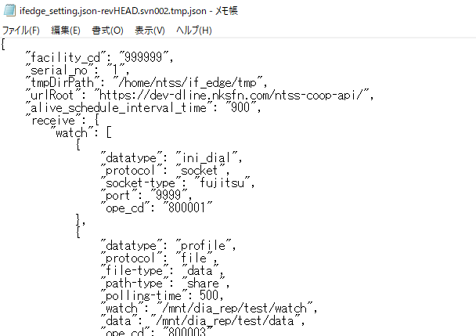

 | ③ | SVN上でバージョンアップ対象となるファイルを、EFSファイルサーバーに配置してください（※SVNと同一のディレクトリ構成を維持すること）

 | ④ | 管理者アカウントでサービス画面にログインし、【連携】メニューをクリックしてください。

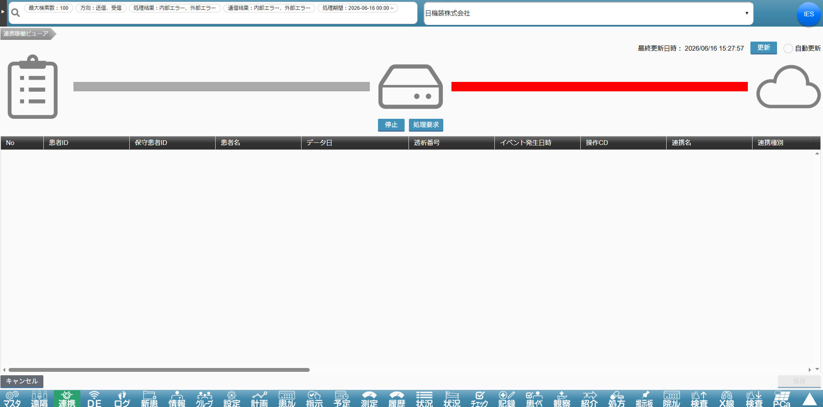

 | ⑤ | バージョンアップ対象の施設を選択する → 【処理要求】ボタンをクリックする → 「ファイルアップロードとIFエッジ再起動 : ファイルアップロードとIFエッジ再起動」の右側にある【実行】ボタンをクリックする。

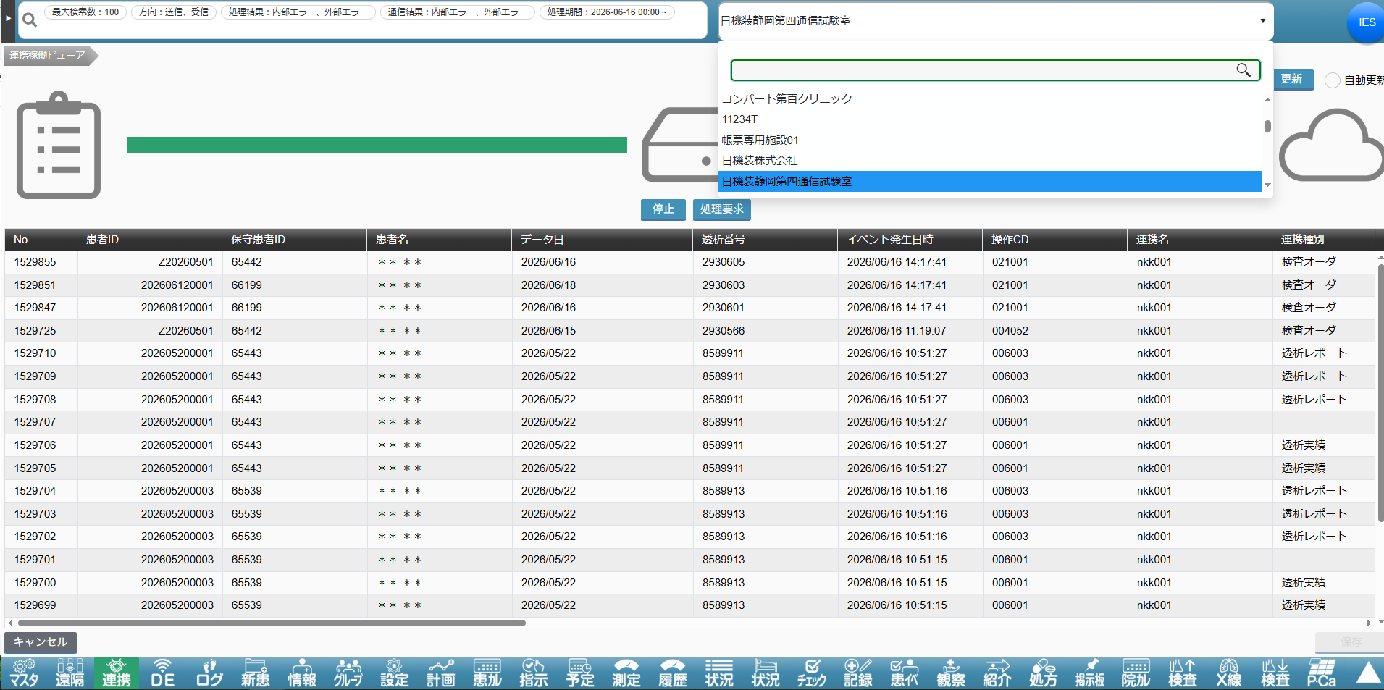
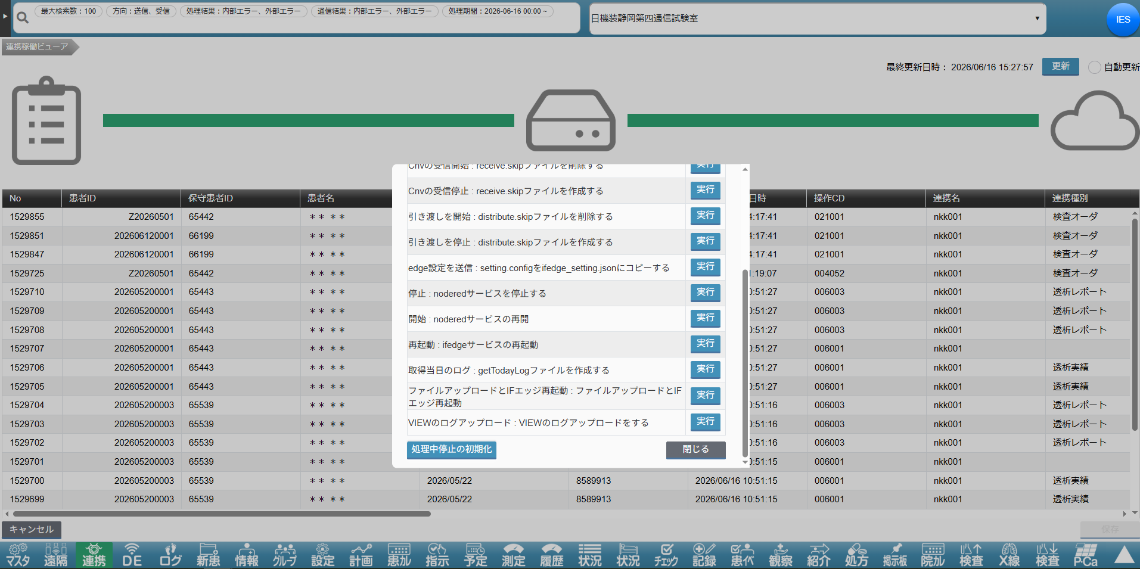

 | ⑥ | バージョンアップが成功すると、確認メッセージ（ダイアログ）が表示されます。

